Sheet1
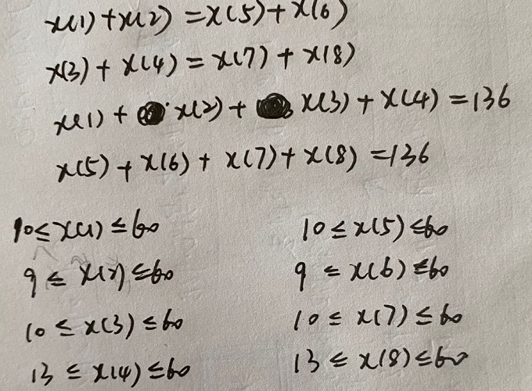
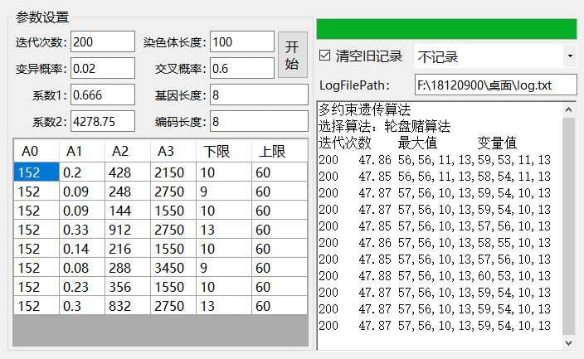
目标函数值 | 47.91 | 变量 | x_1 | x_2 | x_3 | x_4 | x_5 | x_6 | x_7 | x_8 | 多约束遗传算法
 |  | 变量值 | 57 | 56 | 10 | 13 | 59 | 54 | 10 | 13 | 选择算法：轮盘赌算法
 |  | 取值范围 | [10,60] | [9,60] | [10,60] | [13,60] | [10,60] | [9,60] | [10,60] | [13,60] | 迭代次数 | 最大值 | 变量值
 |  | 约束： | x_2 <= x_1 |  |  |  |  |  |  |  | 200 | 47.86 | 56 | 56 | 11 | 13 | 59 | 53 | 11 | 13
 |  |  | x_3 <= x_4 |  |  |  |  |  |  |  | 200 | 47.85 | 56 | 56 | 11 | 13 | 58 | 54 | 11 | 13
 |  |  | x_6 <= x_5 |  |  |  |  |  |  |  | 200 | 47.87 | 57 | 56 | 10 | 13 | 59 | 54 | 10 | 13
 |  |  | x_7 <= x_8 |  |  |  |  |  |  |  | 200 | 47.87 | 57 | 56 | 10 | 13 | 59 | 54 | 10 | 13
 |  |  | x_1 + x_2 = x_5 + x_6 |  |  |  |  |  |  |  | 200 | 47.85 | 57 | 56 | 10 | 13 | 57 | 56 | 10 | 13
 |  |  | x_3 + x_4 = x_7 + x_8 |  |  |  |  |  |  |  | 200 | 47.86 | 57 | 56 | 10 | 13 | 58 | 55 | 10 | 13
 |  |  | x_1 + x_2 + x_3 + x_4 = 136 |  |  |  |  |  |  |  | 200 | 47.85 | 57 | 56 | 10 | 13 | 57 | 56 | 10 | 13
 |  |  | x_5 + x_6 + x_7 + x_8 = 136 |  |  |  |  |  |  |  | 200 | 47.88 | 57 | 56 | 10 | 13 | 60 | 53 | 10 | 13
 |  |  |  |  |  |  |  |  |  |  | 200 | 47.87 | 57 | 56 | 10 | 13 | 59 | 54 | 10 | 13
 |  |  |  |  |  |  |  |  |  |  | 200 | 47.87 | 57 | 56 | 10 | 13 | 59 | 54 | 10 | 13
 |  |  |  |  |  |  |  |  |  |  | 200 | 47.87 | 57 | 56 | 10 | 13 | 59 | 54 | 10 | 13

